报告
 | 关于KK04及06机种胶水使用参数内容报告
序号 | 使用组别 | 作业工位 | 胶水名称 | 胶水型号及规格 | 胶水使用寿命 | 分类颜色标示 | 胶水瓶标签图示 | 针筒管制卡图示
 |  |  |  |  | H
AS-301705
1 | Cover/Base Ass'y | 上盖/底板防护板点胶 | 防护板点胶 | AS-301705 *Epoxy | 常温下最长24 | 洋红色 | 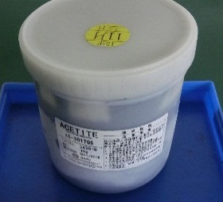 | 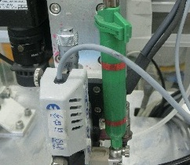
2 |  | 涂布锡膏 | 涂布锡膏 | LFM-48W NH-MDL | 常温下最长72 | 白色 |  | 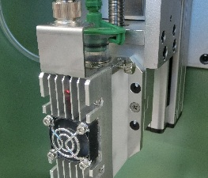
3 |  | 涂布绝缘涂层剂 | 涂布绝缘凃层剂 | 1B51NS LU | 常温下最长7天 | 蓝色 |  | 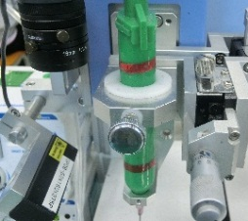
4 | Inner Ass'y | 板簧（背板面）点胶 | 板簧点胶 | TB-3062U（F） | 常温下最长48 | 绿色
5 | Base Welding Ass'y | 涂布磁性流体 | 涂布磁流体 | 磁性流体：APG 1134 | 常温下最长7天 | 橙色 | 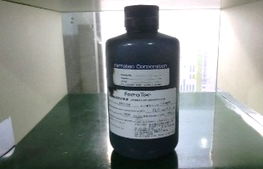
6 | Hot Bar | 上盖Flex涂布松香 | 松香 | OM338PT *松香 | 常温下最长7天 | 紫色

